Лист1
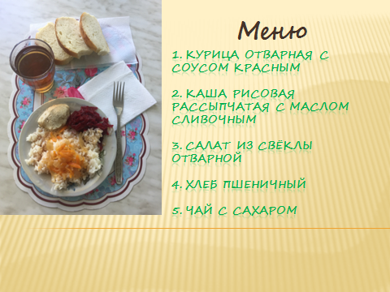
ПЯТНИЦА |  |  | 10.09.2021 г.
Завтрак (1-4 класс 1 смена)
№ п/п | Наименование | Граммы | Цена | Энергетич ценность | № рецепта
1 | Курица отварная с соусом красным | 80/50 | 41.10 | 241.60 | 288/528
2 | Каша рисовая рассыпчатая с маслом сливочным | 150/5 | 7.34 | 203.55 | 302
3 | Салат из свеклы отварной | 60 | 4.00 | 55.68 | 52
4 | Хлеб пшеничный | 40 | 2.60 | 93.52 | ПР
5 | Чай с сахаром | 200 | 1.60 | 14.00 | 376
 |  | Итого | 56.64 | 608.35

